Описание
Управление телефонной компанией
Разработана Константиновым О. В. (konstantinov_ov@students.dvfu.ru)

Программа была разработана в рамках задания по проектному практикуму студентом группы Б8419 Константиновым О. В. под руководством доцента Белова С. Б. на кафедре информационных систем управления в 2018 году.

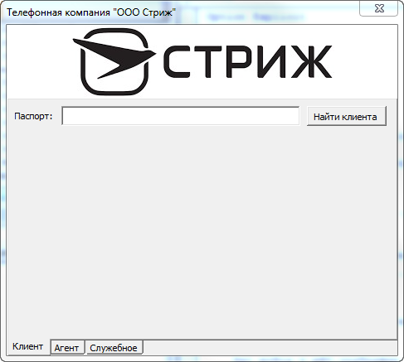

Запустить программу

Возможности:
Программа реализует информационную систему работы телефонной компании.
На данный момент программа предоставляет следующие возможности:
Управлять списком клиентов, тарифов, договоров, добавлять записи о трафике.
Создавать отчет о расходах клиента и доходах компании.
Позволяет клиенту производить действия с телефоном: звонить, писать сообщения, пользоваться интернетом.
Фиксирует информацию об остатках денежных средств и трафика клиента, позволяет пополнять счет.
Версия программы: 0.8.4-alpha

